Figure 26.1
26.1 Évolution du taux de réussite au CAP et au BEP (en %)

 |  |  |  |  |  |  |  |  |  | L’état de l’École 2020 © DEPP
Lecture : à la session 2019, le taux de réussite à l'examen du CAP est de 84,5 %.
Champ : France métropolitaine + DROM.
Source : MENJS-MESRI-DEPP, Système d'information Océan ; ministère en charge de l'Agriculture.

 | 2007 | 2008 | 2009 | 2010 | 2011 | 2012 | 2013 | 2014 | 2015 | 2016 | 2017 | 2018 | 2019
CAP Garçons | 78.5 | 78.6 | 79.0 | 79.5 | 81.1 | 82.0 | 82.3 | 82.6 | 83.1 | 83.6 | 83.0 | 84.0 | 84.8
CAP Filles | 81.1 | 83.0 | 83.7 | 84.0 | 85.2 | 85.5 | 85.9 | 85.0 | 84.8 | 84.9 | 83.7 | 85.6 | 84.1
CAP | 79.6 | 80.5 | 81.1 | 81.5 | 82.8 | 83.5 | 83.8 | 83.7 | 83.8 | 84.2 | 83.4 | 84.7 | 84.5
BEP Garçons | 70.9 | 73.8 | 73.3 | 73.0 | 75.2 | 77.5 | 81.7 | 80.4 | 79.5 | 81.2 | 81.0 | 81.9 | 82.6
BEP Filles | 80.5 | 78.8 | 76.6 | 79.7 | 76.0 | 78.9 | 85.0 | 84.1 | 83.1 | 85.8 | 85.2 | 86.4 | 87.3
BEP | 75.0 | 75.9 | 74.8 | 76.0 | 75.6 | 78.2 | 83.3 | 82.2 | 81.2 | 83.3 | 82.9 | 83.9 | 84.7

Figure 26.1_web
26.1 - web Évolutions du taux de réussite au diplôme national du brevet (en %)

 |  |  |  |  |  |  |  | L’état de l’École 2020 © DEPP
p : données provisoires (session de juin).
Lecture : le taux de réussite à la session 2019 des candidats au DNB était de 86,4 %.
Champ : France métropolitaine + DROM.
Source : MENJS-MESRI-DEPP, Système d'information Cyclades.

 | 2007 | 2008 | 2009 | 2010 | 2011 | 2012 | 2013 | 2014 | 2015 | 2016 | 2017 | 2018 | 2019 | 2020p
Garçons | 78.7 | 78.9 | 79.5 | 80.5 | 80.6 | 81.8 | 81.9 | 82.6 | 83.4 | 84.4 | 85.9 | 83.8 | 82.7 | 87.5
Filles | 84.7 | 85.2 | 85.9 | 86.4 | 86.2 | 87.6 | 87.5 | 88.2 | 89.3 | 90.3 | 92.1 | 90.7 | 90.2 | 93.6
Ensemble | 81.7 | 82.1 | 82.7 | 83.5 | 83.4 | 84.7 | 84.7 | 85.4 | 86.4 | 87.3 | 89.0 | 87.2 | 86.4 | 90.5

Figure 26.2
26.2 Répartition des bacheliers selon la voie (en %)

 |  |  | Graphique

 |  |  |  |  | L’état de l’École 2020 © DEPP
p : données provisoires (session de juin).
Note : par le jeu des arrondis, les totaux des pourcentages pour une année peuvent être légèrement différents de 100 %
Lecture : en 2020, 53 % des bacheliers obtiennent le diplôme dans la voie générale à l'issue de la session de juin.
Champ : France métropolitaine + DROM.
Sources : MENJS-DEPP, Système d'information Océan et Cyclades ; ministère en charge de l'Agriculture.

 | Voie
Session | Générale | Technologique | Professionnelle | Ensemble
1989 | 65 | 31 | 4 | 100
1999 | 53 | 30 | 18 | 100
2009 | 53 | 24 | 22 | 100
2019 | 53 | 21 | 26 | 100
2020p | 53 | 21 | 26 | 100
Par le jeu des arrondis, les totaux des pourcentages pour une année peuvent être légèrement différents de 100 %

Figure 26.3
26.3 Évolution du taux de réussite au baccalauréat selon la voie (en %)

 |  |  |  | Graphique

2020p

 |  |  |  |  | L’état de l’École 2020 © DEPP
p : données provisoires (session de juin).
Lecture : à la session 2020, le taux de réussite au baccalauréat est de 98,4 % dans la voie générale.
Champ : France métropolitaine + DROM.
Sources : MENJS-DEPP, Système d'information Océan et Cyclades ; ministère en charge de l'Agriculture.

 | Voie
Session | Générale | Technologique | Professionnelle | Ensemble
1987 | 70.4 | 64.8 | 76.1 | 68.5
1988 | 74.3 | 67.0 | 75.8 | 71.8
1989 | 75.7 | 68.0 | 72.8 | 73.0
1990 | 75.4 | 68.4 | 74.3 | 73.1
1991 | 74.9 | 67.3 | 73.9 | 72.5
1992 | 72.8 | 67.5 | 76.0 | 71.6
1993 | 74.0 | 66.4 | 71.8 | 71.6
1994 | 74.5 | 71.0 | 74.1 | 73.4
1995 | 75.1 | 75.5 | 72.7 | 74.9
1996 | 74.5 | 77.4 | 77.9 | 75.8
1997 | 76.6 | 77.7 | 79.1 | 77.3
1998 | 79.2 | 79.5 | 76.7 | 78.9
1999 | 78.4 | 78.5 | 77.7 | 78.3
2000 | 79.9 | 79.1 | 79.1 | 79.5
2001 | 79.4 | 78.1 | 77.5 | 78.6
2002 | 80.3 | 76.8 | 76.6 | 78.6
2003 | 83.7 | 76.7 | 75.9 | 80.1
2004 | 82.5 | 76.9 | 76.9 | 79.7
2005 | 84.1 | 76.2 | 74.7 | 79.9
2006 | 86.6 | 77.3 | 77.3 | 82.1
2007 | 87.7 | 79.3 | 78.5 | 83.4
2008 | 87.9 | 80.3 | 77.0 | 83.5
2009 | 88.9 | 79.8 | 87.3 | 86.2
2010 | 87.3 | 81.6 | 86.5 | 85.6
2011 | 88.3 | 82.3 | 84.0 | 85.7
2012 | 89.6 | 83.2 | 78.4 | 84.5
2013 | 92.0 | 86.5 | 78.9 | 86.9
2014 | 91.0 | 90.7 | 82.2 | 88.0
2015 | 91.5 | 90.7 | 80.5 | 87.9
2016 | 91.5 | 90.7 | 82.5 | 88.6
2017 | 90.6 | 90.4 | 81.5 | 87.9
2018 | 91.0 | 88.8 | 82.8 | 88.2
2019 | 91.1 | 88.0 | 82.4 | 88.0
2020p | 98.4 | 95.7 | 90.7 | 95.7

Carte 26.4
26.4 Espérance d'obtenir le baccalauréat pour un élève de sixième - Session 2019
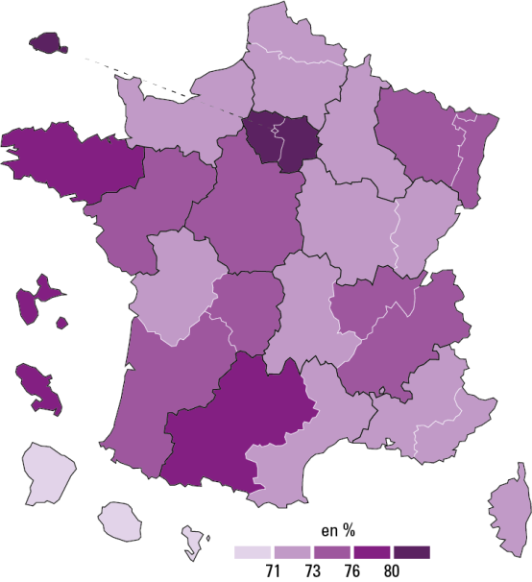

 |  |  |  | L’état de l’École 2020 © DEPP
Lecture : dans l'académie de Montpellier, l'espérance d'obtenir le bac pour un élève de sixième est de 72,7 % s'il rencontre tout au long de son parcours scolaire les conditions scolaires que connaissaient les jeunes en 2019 dans l'académie de Montpellier.
Champ : France métropolitaine + DROM, public et privé sous contrat.
Sources : MENJS-DEPP, Système d’information Cyclades, Ocean, Scolarité, Sifa ; ministère en charge de l'Agriculture.

 | Voie
Académie | Général et technologique | Professionnel | Toutes voies
Aix-Marseille | 56.6 | 15.6 | 72.2
Amiens | 53.3 | 18.2 | 71.5
Besançon | 52.1 | 19.2 | 71.3
Bordeaux | 56.5 | 17.6 | 74.1
Clermont-Ferrand | 53.7 | 19.2 | 72.8
Corse | 58.9 | 13.0 | 72.0
Créteil | 63.6 | 17.6 | 81.1
Dijon | 53.3 | 18.7 | 72.0
Grenoble | 57.4 | 17.6 | 75.0
Lille | 53.2 | 18.3 | 71.5
Limoges | 57.2 | 18.2 | 75.3
Lyon | 59.0 | 16.2 | 75.3
Montpellier | 56.8 | 16.0 | 72.7
Nancy-Metz | 55.8 | 19.3 | 75.2
Nantes | 54.4 | 18.8 | 73.2
Nice | 58.2 | 14.6 | 72.8
Normandie | 54.0 | 18.7 | 72.7
Orléans-Tours | 55.3 | 18.4 | 73.8
Paris | 71.8 | 10.4 | 82.2
Poitiers | 54.2 | 17.0 | 71.2
Reims | 53.2 | 19.2 | 72.4
Rennes | 57.7 | 18.6 | 76.3
Strasbourg | 57.5 | 16.8 | 74.4
Toulouse | 59.2 | 18.7 | 77.9
Versailles | 67.3 | 14.5 | 81.7
Guadeloupe | 56.9 | 22.0 | 78.9
Guyane | 36.4 | 19.9 | 56.3
Martinique | 55.6 | 22.0 | 77.7
La Réunion | 48.8 | 18.1 | 66.9
Mayotte | 38.6 | 15.5 | 54.1

